SHY
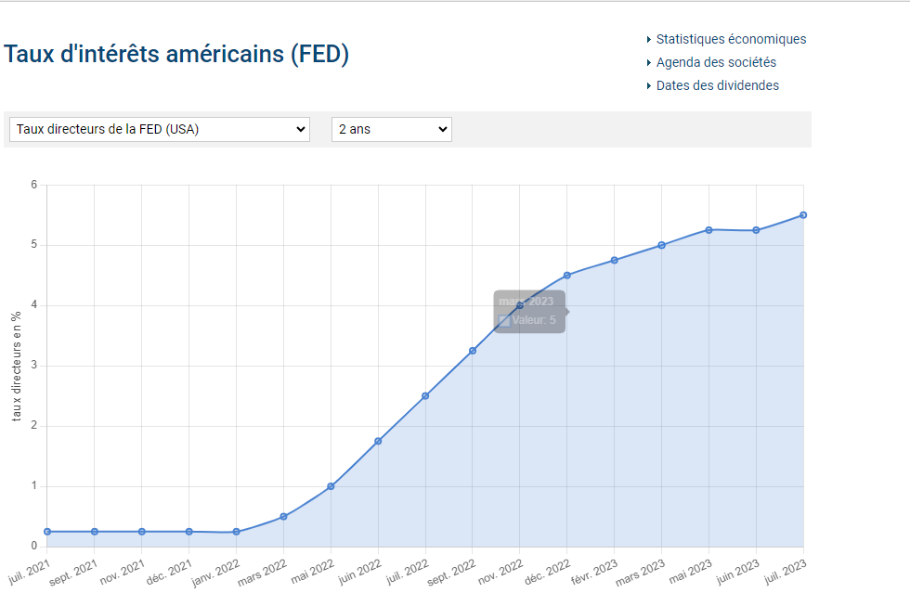
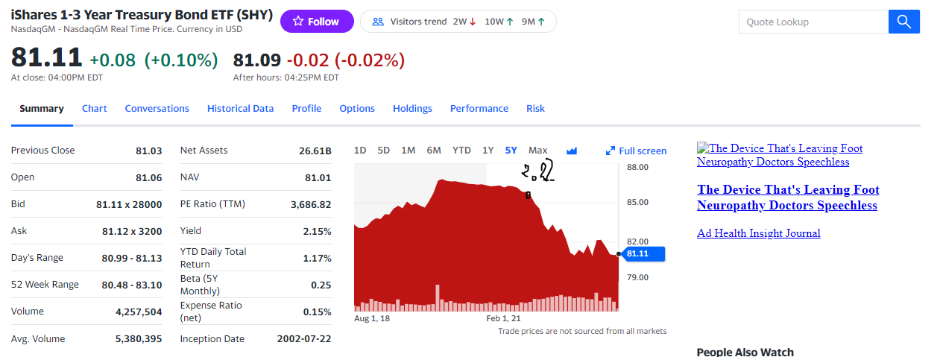
Correl neg avec taux directeur, recherche de plateau recente et reintegration de future hausse. Point d'entrée.

Perspective 85/ 86 d'ici un an

